Лист1
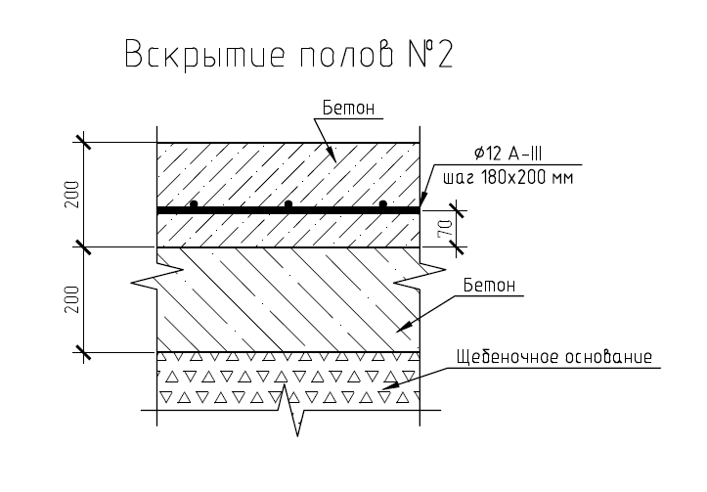
Вид работ | Ед. изм. | Объем | Примечание
1) Измерение габаритов фундаментов несущих колонн и оценка их состояния в вскрытых шурфах – 12 фундаментов, включая вскрытие и восстановление полов с армированием, вывоз строительного мусора с утилизацией (93,6м2/40м3);
Резка шва в полах цементных | м.п. | 132 | 2,9*2+2,6*2 х 12
Разбивка фундамента пола вручную отбойными молотками | м3 | 34.272 | ((2,9*2,6)-(0,8*0,5))*12*0,4
Вырезка арматуры пола d12, шаг 200 | м.п. | 330 | 2,9/0,2+26/0,2 х 12
Разработка грунта вручную | м3 | 51.408 | ((2,9*2,6)-(0,8*0,5))*12*0,6 | не знаю глубину
Снятие гидроизоляции с фундаментов | м2 | 31.2 | (0,8*2+0,5*2)*1 х 12шт | х/з их строение есть ли подошва, взято по периметру верхней части
Обследование фундаментов
Восстановление гидроизоляции фундаментов | м2 | 62.4 | 2 слоя
Засыпка песком с трамбовкой | м3 | 47.124 | ((2,9*2,6)-(0,8*0,5))*12*0,55
Устройство бетонной подготовки | м3 | 4.284 | ((2,9*2,6)-(0,8*0,5))*12*0,05
Устройство армокаркаса сварного | м.п. | 330
Заливка бетона пола | м3 | 34.272 | ((2,9*2,6)-(0,8*0,5))*12*0,4
2) Отбор и анализ проб грунта из-под подошвы фундаментов с целью определения их физикомеханических характеристик – 12 проб; земляные работы по выборке грунта, обратная засыпка с уплотнением 12* 12м3
Разобрали до подошвы фундамента в п.1
Разработка грунта 12м3 | м3 | 12
Обследование
Засыпка песком с трамбовкой | м3 | 12
3) Вскрытие защитного слоя бетона колонн в подкрановой и надкрановой частях с целью определения их армирования – 12 колонн; вырезка образцов из элементов конструкций, восстановление
Работы на высоте выше 12 метров, аренда пеканиски | смен | 2
Резка шва
Разбиква бетона вручную | м3 | 0.192
Обследование
Покрытие сломанных мест бетоноконтактом | м2 | 14.4
Бетонирование сломанных участков | м3 | 0.192 | 0,2х0,2х0,2 х 12колонн х 2участка (подкран, надкран)
7) Вскрытие конструкции кровли (для дальнейшего сбора нагрузок на элементы каркаса) – 3 вскрытия +восстановление;
Вырезка кровельного покрытия рулонного, залитого битумом, толщина слоев не менее 3х, (1м х 1м)-3шт | м2 | 3
Демонтаж стяжки бетонной слоем 50мм (1м х 1м)-3шт | м3 | 0.15
Демонтаж керамзитной засыпки 100мм (1м х 1м)-3шт | м3 | 0.3
Восстановление керамзитной засыпки 100мм (1м х 1м)-3шт | м3 | 0.3
Восстановление стяжки бетонной слоем 50мм (1м х 1м)-3шт | м3 | 0.15
Восстановление рулонного покрытия с нахлестом (1,5м х 1,5м)-3шт | м2 | 6.75

